4-1
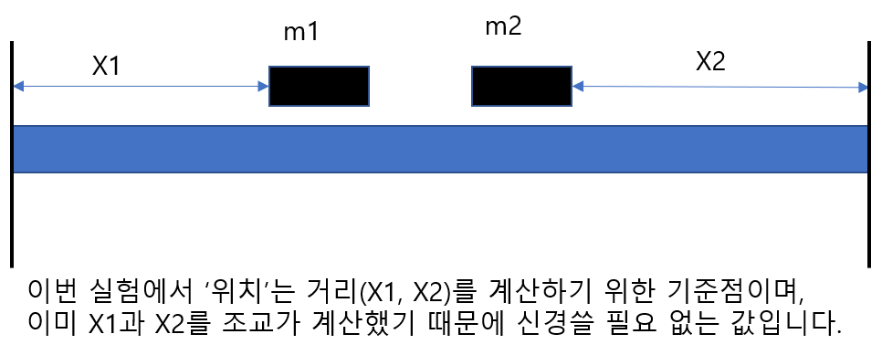
실험 4-1. 폭발에서 운동량 보존 데이터
 |  |  |  |  | 실험값 | 이론값 | 오차율
질량1(g) | 질량2(g) | 위치(시작 기준점, cm) | X1 | X2 | X1/X2 | m2/m1 | 오차율
213.2 | 216.9 | 102 | 78 | 69.5 | 1.122 | 1.017 | -10.315730818
213.2 | 316.9 | 117 | 93 | 54.5 | 1.706 | 1.486 | -14.80251635
213.2 | 416.7 | 122 | 98 | 49.5 | 1.980 | 1.955 | -1.2941994943
313.2 | 416.7 | 110 | 86 | 61.5 | 1.398 | 1.330 | -5.1045672444

4-2
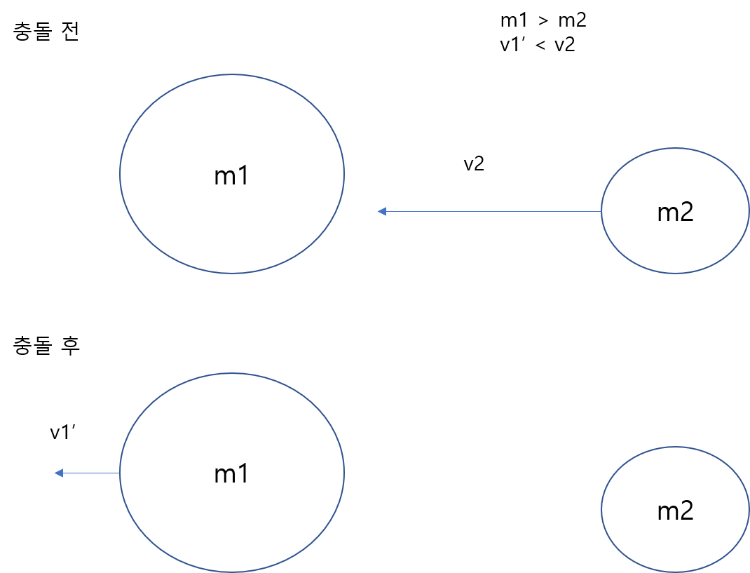
실험 4-2. 충돌에서 운동량 보존 데이터는 실험 영상을 보시고 다이어그램을 그리시면 됩니다.
아래는 4-2-(B)-경우1의 예시입니다.

무게 추 없은 글라이더의 질량(g) | 213.2 | 216.9
 | (영상 왼쪽) | (영상 오른쪽)

